Instructies
Dit hulpmiddel voor het genereren van managementmodellen is geleverd door GedragvandeConsument.nl. Meer informatie over de invulling van het model of de werkwijze van het hulpmiddel vindt je op GedragvandeConsument.nl. Dit hulpmiddel voor het genereren van managementmodellen is beschermd met copyrights, delen en/of kopiëren van het hulpmiddel zonder toestemming van GedragvandeConsument.nl is strafbaar. Delen, kopiëren en/of tentoonstellen van de gegevens en informatie gegenereerd door het hulpmiddel is toegestaan.

1. McGuire's psychologische motieven
McGuire’s psychologische motieven zijn een classificatiesysteem dat deze verschillende motivatietheorieën van onderzoekers samenbrengt tot 16 categorieën. McGuire gebruikt voor zijn motivatietheorie een vrij gedetailleerde reeks motieven om rekening te houden met specifieke aspecten van consumentengedrag. Deze motieven zijn in onderstaand model weergegeven.

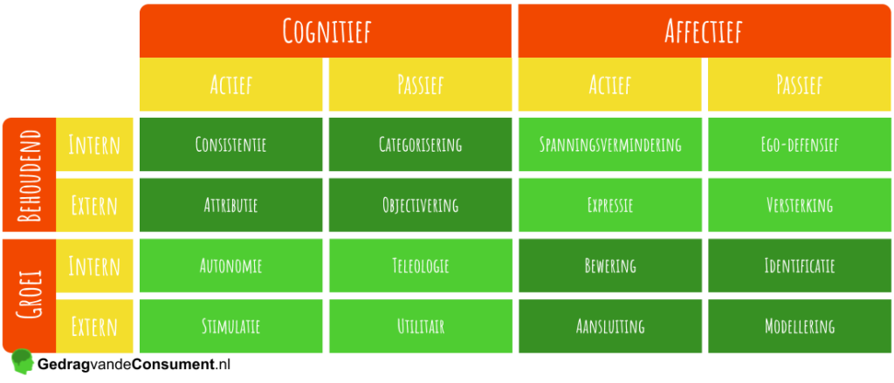

Klik op onderstaande link voor meer informatie over McGuire's psychologische motieven.
https://gedragvandeconsument.nl/mcguire-psychologische-motieven/

2. Achterhaal op welke psychologische motieven jouw reclameuiting van invloed is.
Met behulp van dit invulmodel maak je inzichtelijk op welke psychologische motieven jouw reclameuiting van invloed is. Het invulmodel bestaat uit een vragenlijst. Door deze vragenlijst te beantwoorden wordt bepaald in welke mate jouw reclameuiting van invloed is op de 16 psychologische motieven van McGuire. Deze vragen zijn terug te vinden in het tabblad "Vragen". De antwoorden op de vragen zijn direct van invloed op het uiteindelijke model. Het uiteindelijke model visualiseert op welke psychologische motieven de reclameuiting van invloed is. Deze visualisatie bevindt zich in het tabblad "McGuire's motieven".

3. Printen, invoegen en delen
Wil je het model opnemen in een plan of presentatie? Dat kan met de mogelijkheden Afdrukken, Invoegen en Delen.

3.1 Afdrukken
Klik op “Bestand” en vervolgens op “Afdrukken”, hiermee kom je in het print overzicht van Excel. Het invulmodel zorgt ervoor dat alle randopmaak wegvalt en je eenvoudig je model kunt uitprinten.

3.2 Invoegen en delen
Je kunt je model invoegen op de volgende manieren:

3.2.1 De grafiek als afbeelding
Klik met de rechtermuisknop op de grafiek. Vervolgens kies je voor “Opslaan als afbeelding”. Je kunt nu een afbeelding van je grafiek opslaan als .JPG of .PNG.

3.2.2 Een deel van het werkblad als afbeelding
Selecteer de cellen waarvan je een afbeelding wilt maken. Klik in het geselecteerde vak op de rechtermuisknop en kies “Kopiëren”. Ga vervolgens naar het “Start”-tabblad. Daar vindt je het “Plakken” icoontje met een pijl ernaast of eronder die extra plak-opties geeft. Klik op deze pijl en kies voor “Als afbeelding plakken”. Je zult zien dat de geselecteerde cellen als afbeelding in je werkmap is toegevoegd. Let op, het kan zijn dat de kopie over het origineel wordt geplakt en niet zichtbaar is. Je kunt de afbeelding pakken en slepen. Je hebt nu het bewerkbare origineel en de kopie dat als afbeelding niet bewerkbaar is. Klik met de rechtermuisknop op het kopie en kies “Opslaan als afbeelding”. Geef het bestand een naam en sla deze op. Kies de .PNG structuur als je de achtergrond transparant wilt hebben en .JPG als dit niet noodzakelijk is.

3.2.3 Het hele werkblad als PDF
Recente versies van Excel bevatten de mogelijkheid om te printen naar PDF bestand. Dit PDF bestand bevat jouw model zonder randopmaak, welke je kunt mailen of invoegen in een Word bestand. Kies “Bestand” -> “Afdrukken” en zoek in het print overzicht voor de PDF functie.

3.2.4 Invoegen in een Word bestand
Ga naar “Invoegen” → “Object” → “Uit bestand”. Via "Invoegen" → "Object" kun je eventueel de grafiek ook als Excel Grafiek invoegen, hiermee behoudt je de mogelijkheid later aanpassingen te maken.

3.2.5 Het hele werkblad als Excel-bestand kopiëren
Wanneer je het werkblad naar collega’s wilt sturen, waarbij zij het kunnen bewerken doe je het volgende. Klik op “Bewerken” en vervolgens op “Blad verplaatsen of kopiëren”. Kies “Nieuwe map” en vink “Kopie maken” aan. Lukt het niet? Zie 4.2 Contact. We helpen je graag op weg.

4. Hulp bij het invullen van McGuire's psychologische motieven
GedragvandeConsument.nl helpt graag met de invulling van je model.
Mochten er opmerkingen of vragen zijn, stel ze via info@gedragvandeconsument.nl.

4.1 Beveiliging en opmaak
Om het gebruik van dit hulpmiddel makkelijk te maken zijn de werkbladen van dit invulmodel beveiligd. Dit wil zeggen dat er niet zomaar wijzigingen aangebracht kunnen worden.

4.2 Contact
Hoewel hard gewerkt is aan dit invulmodel, kan er altijd een fout ingeslopen zijn. Mocht je een fout tegenkomen dan horen wij het graag. GedragvandeConsument.nl is niet aansprakelijk voor eventuele gevolgen van het gebruik van de invulmodellen.

Je kunt contact opnemen met GedragvandeConsument.nl. We helpen je graag.
https://www.gedragvandeconsument.nl/contact
info@gedragvandeconsument.nl

